적용방안
NO. | 도입항목 | 납품업체 | 제품 | IP 접근 통제 대상 솔루션 여부 | 적용방안 | 비고
4 | WAS | TMAXSOFT | Jeus | O | Jeus 관리자 페이지 내 IP 접근통제 기능 설정 Server Access Control -> Allowed Server | 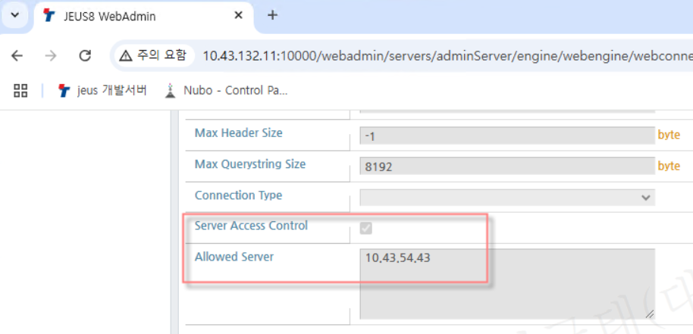
5 | 개인정보접속기록 | 유비엠 | 개인정보접속기록 관리시스템 Manager v2.5 개인정보접속기록 관리시스템 Agent v2.5 | O | 개인정보접속기록 -> 사용자관리 -> 사용자 아이피 등록
7 | SSO | 라온시큐어 | TouchEn Wiseaccess SSO | O | WPM -> 환경설정 -> 관리자 설정 -> 관리자 접근 가능 IP | 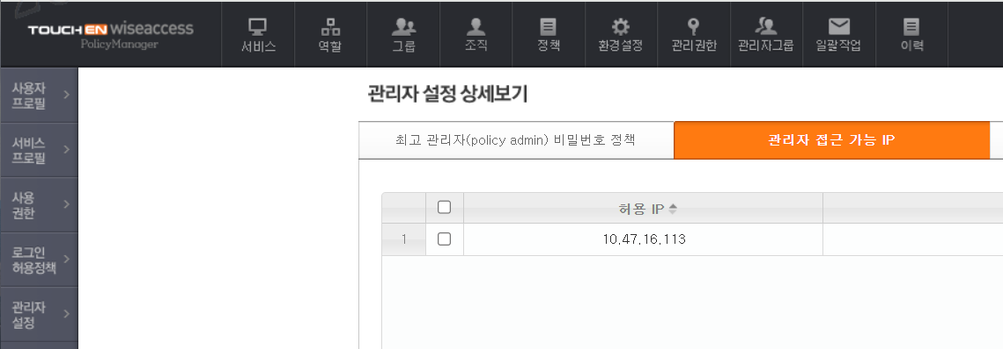
8 | EAM | 라온시큐어 | TouchEn Wiseaccess SSO에 포함
9 | FIDO | 라온시큐어 | TouchEn OnePass 2.0 | O | 계정 및 권한 -> 접근 IP 지정 -> IP 지정 | 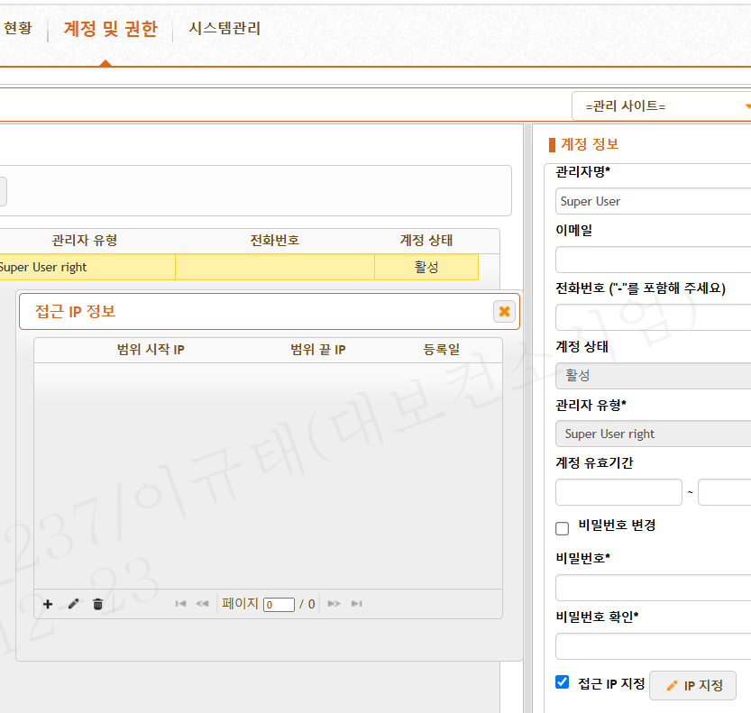
10 | 전자인장관리 | 세포아소프트 | 전자인장관리 솔루션 | O | 1. 전자인장솔루션 SSO 호출 URL → 전자인장솔루션URL/SSO/ssoReceive.sux 2. 관리자 및 테스트용 계정 정보 - ID: approval5 - PW: help@5555 3. 관리자 IP 등록 방법 1) 전자인장솔루션 WAS 접속 2) 경로: D:\sepoa\applications\deploy\Poa-Package\sepoaconfig\sepoa.035.properties 파일 오픈 3) login.accept.admin.ip.list 프로퍼티 검색 4) 해당 프로퍼티 값에 접속 허용 IP를 추가 (복수 IP일 경우 세미콜론(;)으로 구분)
18 | 기록물관리시스템 총괄 | 퍼스트정보 | 기록 관리 시스템 SW (First a-Archives 2.5), VOD (Naclips), 검색엔진 (Mariner4) 안티바이러스 (TS Engine for RMS) 열람통제 (Docu-gate) 개인정보 비식별화 (Docu-guard) 포맷변환 (ezPDF WorkFlow) | O | 관리자 페이지 접근대상 IP 만 관리자페이지 접속 버튼 보이도록 하드코딩으로 구현 (일반 사용자는 관리자페이지 접속 버튼 보이지 않음) ※ 옆 이미지는 이해를 돕기위한 샘플 이미지 입니다 | 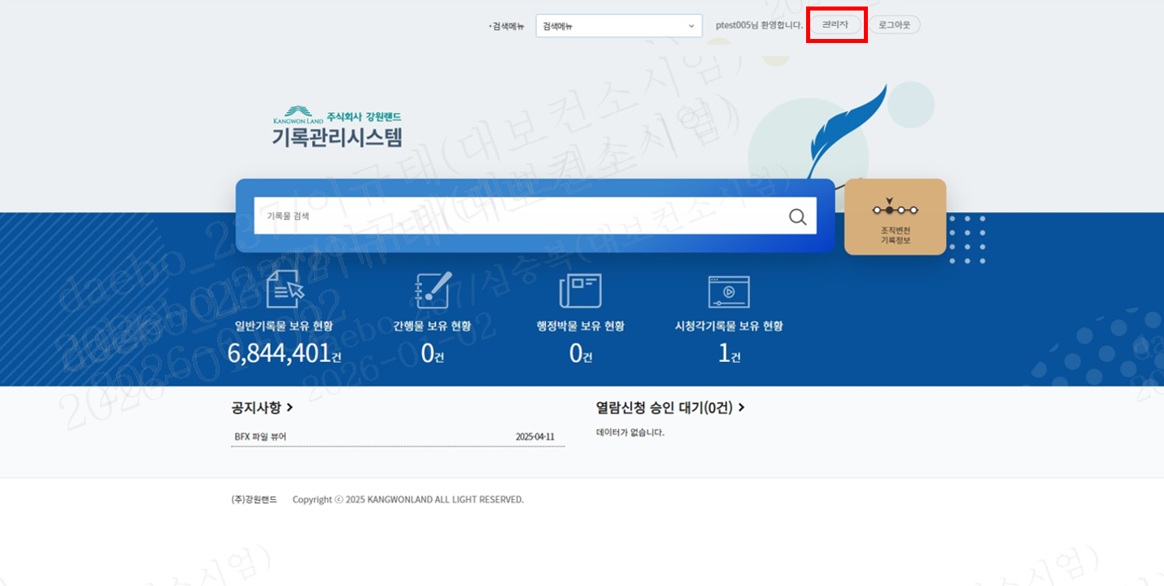
19 | 더존 ERP 10 | 더존비즈온 | 더존 erp10 | O | 4번 Jeus와 동일
20 | 더존 Amaranth 10 | 더존비즈온 | 더존 Amaranth 10 | O | 시스템 설정 -> 보안관리 -> 접근IP설정 | 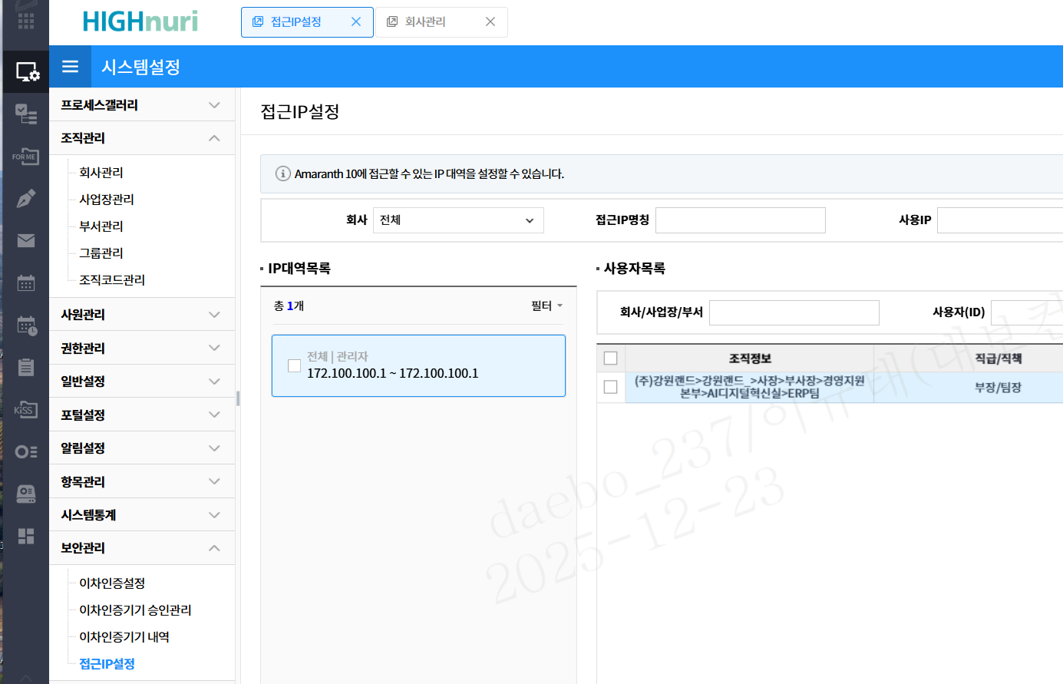
21 | 건설/시설 | 상아 | 개발 구축 | O | 민준기 팀장이 1월 16일까지 구현 예정
24 | 채용 | 더존 | 개발 구축 | O | 4번 Jeus와 동일

